关系图
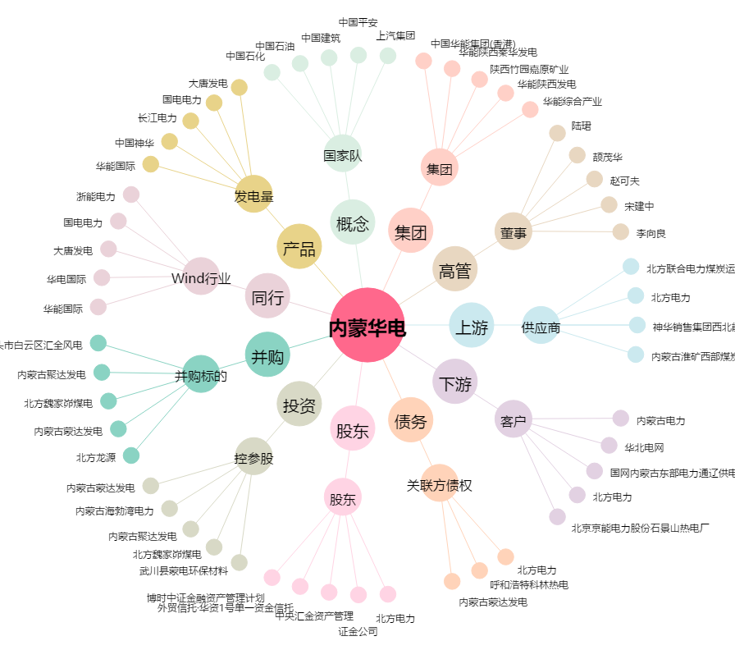
内蒙华电[600863.SH] - 关系概览图

